DATOS AFILIACIONES DE TRABAJAD
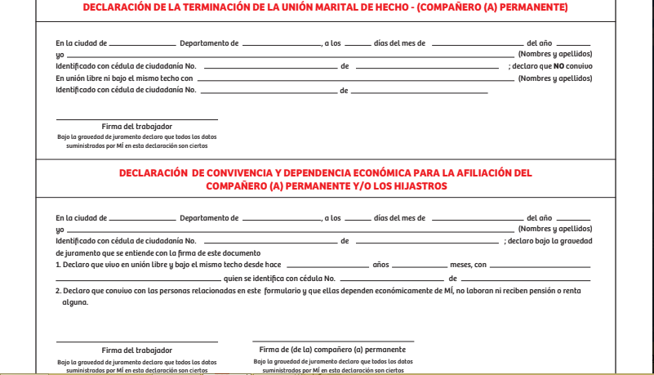
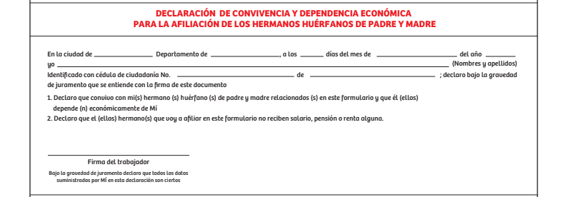
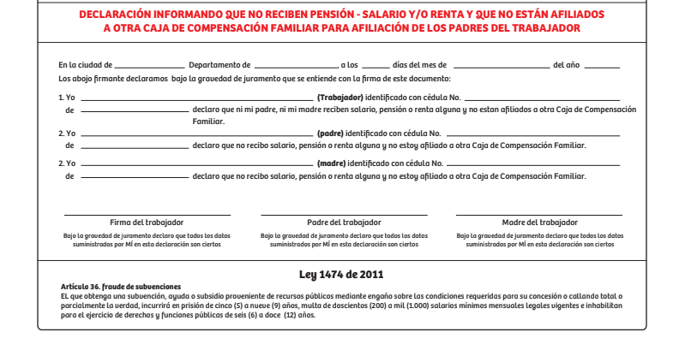
NOTA: RECUERDA QUE PARA AFILIAR PERSONAS A CARGO SE DEBE ANEXAR COPIA DE LOS DOCUMENTOS Y DECLARACIONES CORRESPONDIENTES

CONSULTE AQUI LOS SOPORTES QUE DEBE ANEXAR: | REQUISITOS |  | Conoce cómo diligenciar el formulario |  |  | AQUÍ
CONSULTE AQUI LAS DECLARACIONES: | DECLARACIONES

DATOS DE LA EMPRESA |  | DATOS TRABAJADOR |  |  |  |  |  |  |  |  |  |  |  |  |  |  |  |  |  |  |  | DATOS DEL CÓNYUGE O COMPAÑERO PERMANENTE |  |  |  |  |  |  |  |  | DATOS DE LAS PERSONA A CARGO |  |  |  |  |  |  |  |  |  |  | DATOS DE PADRE O MADRE BIOLÓGICA DE LOS HIJOS DEL TRABAJADOR (diligencia en caso que sean diferentes a los relaciones en los campos de cónyuge o compañero permanente
Nombre o razón social de la empresa | Nit o cédula de la empresa | Tipo de documento | N° de identificación | Fecha expedición del documento (dd/mm/aaaa) | Primer apellido | Segundo apellido | Primer nombre | Segundo nombre | Fecha de nacimiento (dd/mm/aaaa) | Género | Estado civil | Fecha de ingreso a la empresa (dd/mm/aaaa) | Horas laboradas en el mes | Salario fijo mensual o promedio mensual | Dirección del trabajador | Barrio | Ciudad | Zona (rural o urbana) | Teléfono (validación estructura) | Correo electrónico | Cabeza de hogar | Tipo de documento | N° de identificación | Fecha de expedición del documento (dd/mm/aaaa) | Primer apellido | Segundo apellido | Primer nombre | Segundo nombre | Fecha de nacimiento (dd/mm/aaaa) | Género | Parentesco | Presenta discapacidad | Tipo de documento | N° de identificación | Fecha de expedición del documento (dd/mm/aaaa) | Primer apellido | Segundo apellido | Primer nombre | Segundo nombre | Fecha de nacimiento (dd/mm/aaaa) | Genero | Tipo de documento | N° de identificación | Fecha expedición del documento (dd/mm/aaaa) | Primer apellido | Segundo apellido | Primer nombre | Segundo nombre | Fecha de nacimiento (dd/mm/aaaa) | Genero
UNIVERSIDAD DE MANIZALES | 890806001-7 | Cédula de ciudadanía | 1053847607 | 25/01/2014 | Aguirre | Gutierrez | Jorge | Alejandro | 1995-12-20 | Masculino | Soltero |  |  |  | Carrera 10E #57F45 | La Carola | Manizales | Urbana | 3113395602 | alejoved@gmail.com

Autorización para el tratamiento y uso de datos Autorizo de manera previa, expresa e inequívoca a la Caja de Compensación Familiar de Caldas–Confa, para que trate mis datos personales y/o sensibles que llegase a recolectar. De igual manera autorizo de manera previa, expresa e inequívoca para que se traten los datos personales y/o sensibles del menor o de la persona sobre el cual actúo en calidad de representante legal, para que sobre esta información proceda a procesarla, recolectarla, almacenarla, usarla, circularla, suprimirla, compartirla, actualizarla, transmitirla y transferirla de acuerdo a las finalidades incorporadas en la Política de Tratamiento de la Información publicada en www.confa.co, con el fin de hacer posible la prestación de los servicios propios, reportes a autoridades de vigilancia y control, para uso de fines administrativo, comercial, de publicidad y contacto frente a los titulares de los mismos. Declaro estar informado sobre la posibilidad de oponerse al tratamiento de datos sensibles, salvo que sea necesario para el objeto de las relaciones que se establecen y que en mi calidad de titular de la información tengo derecho a consultar, conocer, actualizar y rectificar los datos personales, ser informado sobre el uso que se ha dado a los mismos en el momento que los solicite, presentar quejas, revocar la autorización y/o solicitar la supresión de mis datos en los casos en que sea procedente y acceder en forma gratuita a los mismos a través de las líneas de atención 606 8783111 ext. 2772 o al correo proteccion.datos@confa.co

Bajo la gravedad de juramento declaro que este formulario ha sido examinado por Mí y todos los datos que a Mí se refieren son exactos.
El suministro de datos falsos por parte del Empleador, a la Caja o la violación de la norma sobre salarios mínimos, es causal de desafiliación según artículo 45 de la Ley 21 de 1982.

INFORMACIÓN DILIGENCIADA EN LA EMPRESA POR:
Nombre | Cargo | Número telefónico

Firma de la Empresa (firma digital)

